Sheet1
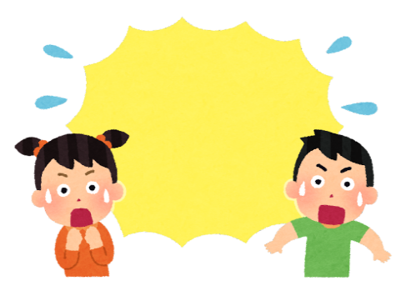
図 書 館 の 様 子
2025．12．1
● 11月12日(水) 読書週間放課後のおはなし会
● 11月13日（木）～折り紙で雪の結晶を作ろう～

1１名の子どもたちが参加してくれました。
始めのお話は「うかぶかな？しずむかな？』（絵本）「えー‼浮くんだ～」「これは沈む～」と興味深々で見入ってました。次は「かさじぞう」（パネルシアター）語りに合わせ動くパネルを楽しみながら、むかしばなしに静かに耳を傾けていました。最後は「ねことことり」（絵本）とても素敵なイラストで、思いやりややさしさを感じるお話だったかと思います。帰りにプレゼントをもらい、おはなし会を楽しんでくれたようでした♪
最初はハサミニ苦戦していましたが、切って行くうちに慣れて10種類の雪の結晶を作ることができました。開いたときに現れる模様に『きれい」と歓声が上がり、難しいデザインにも挑戦していました。最後は大きな紙に結晶を貼り、楽しく仕上げていました。

2022
夏の壁面装飾

● 11月18日(火)おはなし宅急便、放課後のおはなし会で読まれた本です♪

保護者の皆様へ

卒業生プレゼント作りボランティア大募集！
卒業を迎える子どもたちへ「おめでとう」の思いを込めて、切り絵のしおりを準備します♪
□ 図書館での作業にご協力いただける方
〇 日時：12月10日（水）１３：３０～１５：００
〇 場所：図書館にお越しください
〇 持ち物：ありません
〇 当日の内容：好きなイラストを選び、切り絵を切ります
※原寸大（イラスト10種類）

□ ご自宅での作業にご協力いただける方
〇 材料：開館日に図書館にお越しください
イラストと画用紙をお渡しします
〇 場所：ご自宅で切り絵の作業をお願いします
〇 仕上がった切り絵は、2月25日（水）までに
図書館へお持ちください

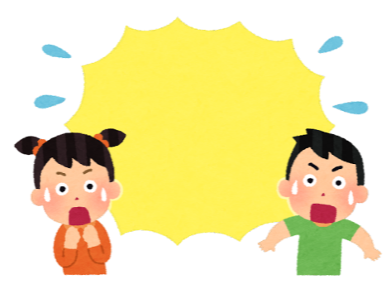

キ リ ト リ
卒業生プレゼント作りボランティア参加票

□ 図書館での作業に参加できます □ 自宅での作業に参加できます

保護者氏名 （ 年 組） 児童氏名 .

参加票はお子さんを通して担任の先生へご提出ください。たくさんのご参加をお待ちしております(^^♪

